인물
학자 | 이론 | 학자#1 정보 |  |  | 학자#2 정보 |  |  | 학자#3 정보 |  |  | 학자#4 정보
 |  | 사진 | 이력 | 파일 | 사진 | 이력 | 파일 | 사진 | 이력 | 파일 | 사진 | 이력 | 파일
크리스 아지리스 | 성숙・미성숙 이론 |  | ⚫Chris Argyris (크리스 아지리스) ⚫1923~2013 ⚫미국 심리학자 | 열기c:\Users\MainUser\OneDrive\01.개인\자격증\공인노무사\02.교재\02.필사\02.2차\06.학자별 정보\크리스 아지리스(Chris Argyris).txt

레이먼드 마일즈, 찰스 스노우, 마이클 포터 | 인적자원관리의 전략적 접근 | 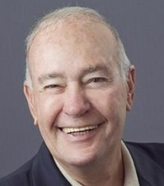 | ⚫Raymond Miles (레이먼드 마일즈) ⚫1932~2018 ⚫미국 경영학자 | 열기c:\Users\MainUser\OneDrive\01.개인\자격증\공인노무사\02.교재\02.필사\02.2차\06.학자별 정보\레이먼드 마일즈(Raymond Miles).txt |  | ⚫Charles Snow (찰스 스노우) ⚫1945~2024현재 ⚫미국 경영학자 | 열기c:\Users\MainUser\OneDrive\01.개인\자격증\공인노무사\02.교재\02.필사\02.2차\06.학자별 정보\찰스 스노우(Charles Snow).txt |  | ⚫Michael Porter (마이클 포터) ⚫1947~2024현재 ⚫미국 경영학자 | 열기c:\Users\MainUser\OneDrive\01.개인\자격증\공인노무사\02.교재\02.필사\02.2차\06.학자별 정보\마이클 포터(Michael Porter).txt

제이 바니, 에디스 펜로즈 | 자원기반관점(RBV)(2021년 기출) | 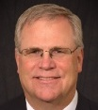 | ⚫Jay B. Barney (제이 바니) ⚫1954~2024현재 ⚫미국 사회학자 | 열기c:\Users\MainUser\OneDrive\01.개인\자격증\공인노무사\02.교재\02.필사\02.2차\06.학자별 정보\제이 바니(Jay B. Barney).txt | 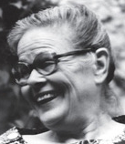 | ⚫Edith Penrose (에디스 펜로즈) ⚫1914~1996 ⚫영국 경제학자 | 열기c:\Users\MainUser\OneDrive\01.개인\자격증\공인노무사\02.교재\02.필사\02.2차\06.학자별 정보\에디스 펜로즈(Edith Penrose).txt

데이비드 울리히 | 다중역할모델 | 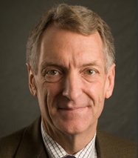 | ⚫David Ulrich (데이비드 울리히) ⚫1953~2024현재 ⚫미국 경영컨설턴트 | 열기c:\Users\MainUser\OneDrive\01.개인\자격증\공인노무사\02.교재\02.필사\02.2차\06.학자별 정보\데이비드 울리히(David Ulrich).txt

제프리 페퍼 | 능력주의 인적자원관리 | 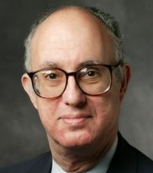 | ⚫Jeffrey Pfeffer (제프리 페퍼) ⚫1946~2024현재 ⚫미국 경영학자 | 열기c:\Users\MainUser\OneDrive\01.개인\자격증\공인노무사\02.교재\02.필사\02.2차\06.학자별 정보\제프리 페퍼(Jeffrey Pfeffer).txt

마이클 포터 | 본원적 경쟁 전략 | 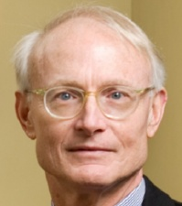 | ⚫Michael Porter (마이클 포터) ⚫1947~2024현재 ⚫미국 경영학자 | 열기c:\Users\MainUser\OneDrive\01.개인\자격증\공인노무사\02.교재\02.필사\02.2차\06.학자별 정보\마이클 포터(Michael Porter).txt

레이먼드 마일즈, 찰스 스노우 | 전략 유형론 |  | ⚫Raymond Miles (레이먼드 마일즈) ⚫1932~2018 ⚫미국 경영학자 | 열기c:\Users\MainUser\OneDrive\01.개인\자격증\공인노무사\02.교재\02.필사\02.2차\06.학자별 정보\레이먼드 마일즈(Raymond Miles).txt |  | ⚫Charles Snow (찰스 스노우) ⚫1945~2024현재 ⚫미국 경영학자 | 열기c:\Users\MainUser\OneDrive\01.개인\자격증\공인노무사\02.교재\02.필사\02.2차\06.학자별 정보\찰스 스노우(Charles Snow).txt

마이클 해머, 제임스 챔피 | 직무 과정 재설계(BPR) | 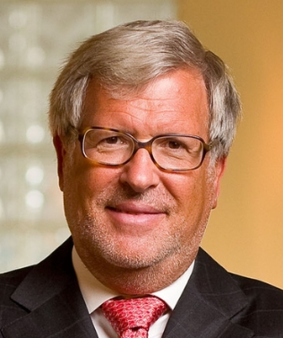 | ⚫Michael Hammer (마이클 해머) ⚫1948~2008 ⚫미국 엔지니어, 경영학 저술가, 컴퓨터과학 교수 ⚫BPR의 고안자 | 열기c:\Users\MainUser\OneDrive\01.개인\자격증\공인노무사\02.교재\02.필사\02.2차\06.학자별 정보\마이클 해머(Michael Hammer).txt | 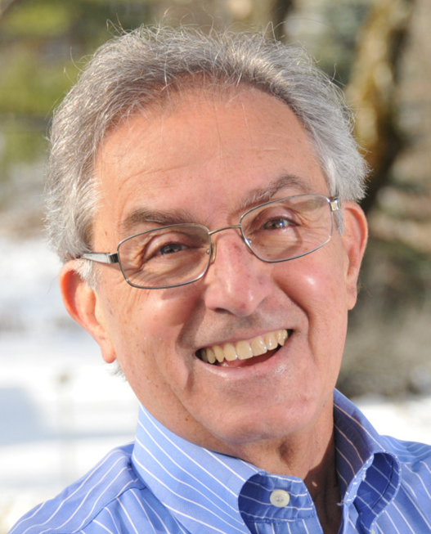 | ⚫James Champy (제임스 챔피) ⚫1942~2024현재 ⚫미국 법학자 | 열기c:\Users\MainUser\OneDrive\01.개인\자격증\공인노무사\02.교재\02.필사\02.2차\06.학자별 정보\제임스 챔피(James Champy).txt

도널드 커크패트릭 | 교육훈련 평가 모형(2022년 기출) |  | ⚫Donald L. Kirkpatrick (도널드 커크패트릭) ⚫1924~2014 ⚫미국 교육학자 | 열기c:\Users\MainUser\OneDrive\01.개인\자격증\공인노무사\02.교재\02.필사\02.2차\06.학자별 정보\도널드 커크패트릭(Donald L. Kirkpatrick).txt

어윈 골드스타인 | 교육훈련 타당성 평가 모델(2022년 기출) |  | ⚫Irwin L. Goldstein (어윈 골드스타인) ⚫1937~2024현재 ⚫미국 심리학자 | 열기c:\Users\MainUser\OneDrive\01.개인\자격증\공인노무사\02.교재\02.필사\02.2차\06.학자별 정보\어윈 골드스타인(Irwin L. Goldstein).txt

잭 필립스 | ROI 평가 모형(2022년 기출) | 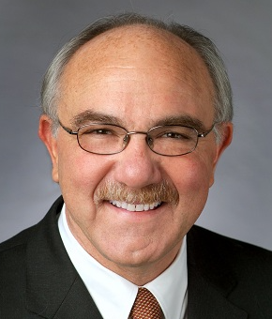 | ⚫Jack J. Phillips (잭 필립스) ⚫1945~2024현재 ⚫미국 경영학자 | 열기c:\Users\MainUser\OneDrive\01.개인\자격증\공인노무사\02.교재\02.필사\02.2차\06.학자별 정보\잭 필립스(Jack J. Phillips).txt

존 리치 | 개인의 경력욕구 형성과정 |  | ⚫John J. Leach (존 리치) ⚫1935~2006 ⚫미국 경영학자 | 열기c:\Users\MainUser\OneDrive\01.개인\자격증\공인노무사\02.교재\02.필사\02.2차\06.학자별 정보\존 리치(John J. Leach).txt

에드가 샤인, 토마스 딜롱 | 경력닻 | 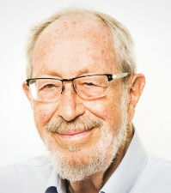 | ⚫Edgar H. Schein (에드가 샤인) ⚫1928~2023 ⚫스위스-미국 심리학자, 비즈니스 이론가 | 열기c:\Users\MainUser\OneDrive\01.개인\자격증\공인노무사\02.교재\02.필사\02.2차\06.학자별 정보\에드가 샤인(Edgar H. Schein).txt | 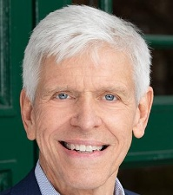 | ⚫Thomas J. Delong (토마스 딜롱) ⚫1949~2024현재 ⚫미국 조직행동학자 | 열기c:\Users\MainUser\OneDrive\01.개인\자격증\공인노무사\02.교재\02.필사\02.2차\06.학자별 정보\토마스 딜롱(Thomas J. Delong).txt

더글라스 홀 | 경력단계 | 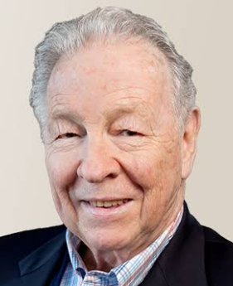 | ⚫Douglas T. Hall (더글라스 홀) ⚫1940~2024현재 ⚫미국 경영학자 | 열기c:\Users\MainUser\OneDrive\01.개인\자격증\공인노무사\02.교재\02.필사\02.2차\06.학자별 정보\더글라스 홀(Douglas T. Hall).txt

다니엘 레빈슨 | 성인발달모형 |  | ⚫Daniel J. Levinson (다니엘 레빈슨) ⚫1920~1994 ⚫미국 심리학자 | 열기c:\Users\MainUser\OneDrive\01.개인\자격증\공인노무사\02.교재\02.필사\02.2차\06.학자별 정보\다니엘 레빈슨(Daniel J. Levinson).txt

페트리샤 스미스, 로린 M. 켄달 | Behaviorally Anchored Rating Scales(2025년 기출) |  | ⚫Patricia C. Smith (페트리샤 스미스) ⚫1917~2007 ⚫미국 심리학자 | 열기c:\Users\MainUser\OneDrive\01.개인\자격증\공인노무사\02.교재\02.필사\02.2차\06.학자별 정보\페트리샤 스미스(Patricia C. Smith).txt |  | ⚫Lorin. M. Kendall (로린 M. 켄달) ⚫1931~1974 ⚫미국 심리학자 | 열기c:\Users\MainUser\OneDrive\01.개인\자격증\공인노무사\02.교재\02.필사\02.2차\06.학자별 정보\로린 M. 켄달(Lorin. M. Kendall).txt

라일 스펜서, 사인 스펜서 | 역량 빙산 모델(역량의 구성요소) |  | ⚫Lyle M. Spencer Jr. (라일 스펜서 Jr.) ⚫1944~2022 ⚫미국 사회학자 | 열기c:\Users\MainUser\OneDrive\01.개인\자격증\공인노무사\02.교재\02.필사\02.2차\06.학자별 정보\라일 스펜서 Jr.(Lyle M. Spencer Jr.).txt |  | ⚫Signe M. Spencer (사인 스펜서) ⚫1948~2024현재 ⚫미국 심리학자 ⚫라일 스펜서 Jr. 부인 | 열기c:\Users\MainUser\OneDrive\01.개인\자격증\공인노무사\02.교재\02.필사\02.2차\06.학자별 정보\사인 스펜서(Signe M. Spencer).txt

조지 밀코비치, 제리 뉴먼 | 보상의 개념 |  | ⚫George T. Milkovish (조지 밀코비치) ⚫1941~2020 ⚫미국 경영학자 | 열기c:\Users\MainUser\OneDrive\01.개인\자격증\공인노무사\02.교재\02.필사\02.2차\06.학자별 정보\조지 밀코비치(George T. Milkovish).txt |  | ⚫Jerry M. Newman (제리 뉴먼) ⚫1947~2024현재 ⚫미국 경영학자 | 열기c:\Users\MainUser\OneDrive\01.개인\자격증\공인노무사\02.교재\02.필사\02.2차\06.학자별 정보\제리 뉴먼(Jerry M. Newman).txt

데이비드 디센조, 스테펀 로빈스 | 보상관리의 개념 | 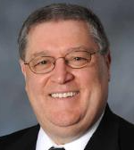 | ⚫David A. DeCenzo (데이비드 디센조) ⚫1952~2024현재 ⚫미국 경영학자 | 열기c:\Users\MainUser\OneDrive\01.개인\자격증\공인노무사\02.교재\02.필사\02.2차\06.학자별 정보\데이비드 디센조(David A. DeCenzo).txt | 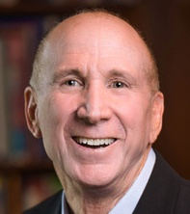 | ⚫Stephen P. Robbins (스테펀 로빈스) ⚫1943~2024현재 ⚫미국 경영학자 | 열기c:\Users\MainUser\OneDrive\01.개인\자격증\공인노무사\02.교재\02.필사\02.2차\06.학자별 정보\스테펀 로빈스(Stephen P. Robbins).txt

제럴드 레벤탈 | 절차 공정성 확보를 위한 규칙 |  | ⚫Gerald S. Leventhal (제럴드 레벤탈) ⚫1938~1994 ⚫미국 심리학자 | 열기c:\Users\MainUser\OneDrive\01.개인\자격증\공인노무사\02.교재\02.필사\02.2차\06.학자별 정보\제럴드 레벤탈(Gerald S. Leventhal).txt

드와이트 메리크 | 메리크식 복률 성과급 |  | ⚫Dwight V. Merrick (드와이트 메리크) ⚫1872~1938 ⚫미국 경영자 ⚫프레데릭 테일러의 동료 | 열기c:\Users\MainUser\OneDrive\01.개인\자격증\공인노무사\02.교재\02.필사\02.2차\06.학자별 정보\드와이트 메리크(Dwight V. Merrick).txt

헨리 간트 | 간트식 할증급 | 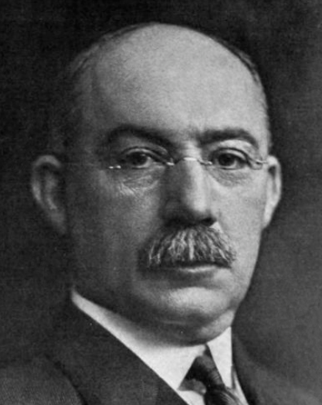 | ⚫Henry L. Gantt (헨리 간트) ⚫1861~1919 ⚫미국 기계공학자 경영 컨설턴트 | 열기c:\Users\MainUser\OneDrive\01.개인\자격증\공인노무사\02.교재\02.필사\02.2차\06.학자별 정보\헨리 간트(Henry L. Gantt).txt

프레데릭 할시 | 할시식 할증급 |  | ⚫Frederick Arthur Halsey (프레데릭 할시) ⚫1856~1935 ⚫미국 기계공학자 | 열기c:\Users\MainUser\OneDrive\01.개인\자격증\공인노무사\02.교재\02.필사\02.2차\06.학자별 정보\프레데릭 할시(Frederick Arthur Halsey).txt

제임스 로완 | 로완식 할증급 |  | ⚫James Rowan (제임스 로완) ⚫1854~1918 ⚫영국 엔지니어, 경영인 | 열기c:\Users\MainUser\OneDrive\01.개인\자격증\공인노무사\02.교재\02.필사\02.2차\06.학자별 정보\제임스 로완(James Rowan).txt

조셉 스캔론 | 스캔론 플랜(2024년, 2013년 기출) | 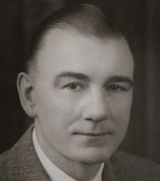 | ⚫Joseph N. Scanlon (조셉 스캔론) ⚫1897~1956 ⚫미국 회계사, MIT강사 | 열기c:\Users\MainUser\OneDrive\01.개인\자격증\공인노무사\02.교재\02.필사\02.2차\06.학자별 정보\조셉 스캔론(Joseph N. Scanlon).txt

앨런 럭커 | 럭커 플랜(2024년 기출) |  | ⚫Allan Rucker (앨런 럭커) ⚫1897~1979 ⚫미국 산업공학자, 컨설턴트 | 열기c:\Users\MainUser\OneDrive\01.개인\자격증\공인노무사\02.교재\02.필사\02.2차\06.학자별 정보\앨런 럭커(Allan Rucker).txt

미첼 페인 | 임프로쉐어 플랜(2024년 기출) |  | ⚫Mitchell Fein (미첼 페인) ⚫1917~1993 ⚫미국 산업공학자, 컨설턴트 | 열기c:\Users\MainUser\OneDrive\01.개인\자격증\공인노무사\02.교재\02.필사\02.2차\06.학자별 정보\미첼 페인(Mitchell Fein).txt

존 앳킨슨 | 유연한 기업 모델 |  | ⚫John Atkinson (존 앳킨슨) ⚫1945(?)~2017 ⚫영국 경영학자 | 열기c:\Users\MainUser\OneDrive\01.개인\자격증\공인노무사\02.교재\02.필사\02.2차\06.학자별 정보\존 앳킨슨(John Atkinson).txt

테렌스 미첼 | 직무배태성 이론 |  | ⚫Terence R. Mitchell (테렌스 미첼) ⚫1942~2024현재 ⚫미국 경영학자 | 열기c:\Users\MainUser\OneDrive\01.개인\자격증\공인노무사\02.교재\02.필사\02.2차\06.학자별 정보\테렌스 미첼(Terence R. Mitchell).txt

하워드 펄머터 | EPRG 모델 | 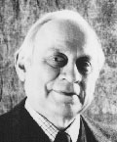 | ⚫Howard V. Perlmutter (하워드 펄머터) ⚫1925~2011 ⚫미국사회학자 | 열기c:\Users\MainUser\OneDrive\01.개인\자격증\공인노무사\02.교재\02.필사\02.2차\06.학자별 정보\하워드 펄머터(Howard V. Perlmutter).txt

리 가든스와츠, 애니타 로웨 | 다양성 계측 모델 |  | ⚫Lee Gardenswartz (리 가든스와츠) ⚫1941~2024현재 ⚫미국 교육 컨설턴트 | 열기c:\Users\MainUser\OneDrive\01.개인\자격증\공인노무사\02.교재\02.필사\02.2차\06.학자별 정보\리 가든스와츠(Lee Gardenswartz).txt | 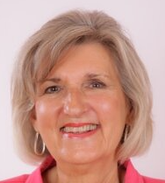 | ⚫Anita Rowe (애니타 로웨) ⚫1947~2024현재 ⚫미국 교육 컨설턴트 | 열기c:\Users\MainUser\OneDrive\01.개인\자격증\공인노무사\02.교재\02.필사\02.2차\06.학자별 정보\애니타 로웨(Anita Rowe).txt

리처드 월튼 | 근로생활의 질(QWL) |  | ⚫Richard E. Walton (리처드 월튼) ⚫1931~2023 ⚫미국 경영학자 | 열기c:\Users\MainUser\OneDrive\01.개인\자격증\공인노무사\02.교재\02.필사\02.2차\06.학자별 정보\리처드 월튼(Richard E. Walton).txt

